Complemento Resol SII
COMPLEMENTO SEGÚN RESOLUCION SII

TEMA 1

Al ingresar un activo fijo, crear un campo que señale:

 | Placa Patente, Rol o Inscripcion (según proceda)

Puede ir debaj del item Descripcion
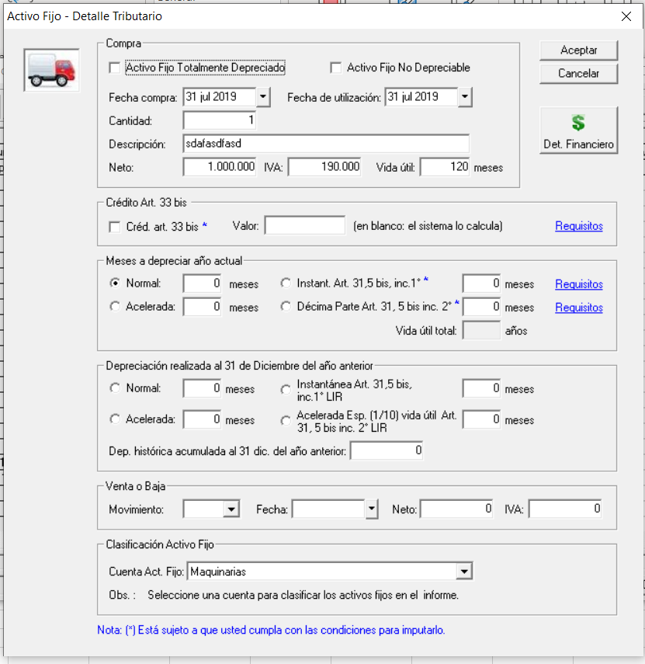

TEMA 2

En el caso de que usuario ingrese biene acogidos a la siguiente depreciación

 | Instantanea e Inmediata

Debera ingresar los siguientes campos
 | Nombre Proyecto Inversión
 | Fecha Proyecto Inversion | (fecha debe ser entre 01/10/2019 al 31/12/2021)

TEMA 3

Los cambios anteriores se deben reflejar en el Control Activo Fijo Tributario
 | Impresión
 | Excel

